분기요약
 | 24 | 23 | 22 | 21 | 20 | 19 | 18 | 17 | 16 | 15 | 14 | 13 | 12 | 11 | 10 | 9 | 8 | 7 | 6 | 5 | 4 | 3 | 2 | 1
 | 2019.03 | 2019.06 | 2019.09 | 2019.12 | 2020.03 | 2020.06 | 2020.09 | 2020.12 | 2021.03 | 2021.06 | 2021.09 | 2021.12 | 2022.03 | 2022.06 | 2022.09 | 2022.12 | 2023.03 | 2023.06 | 2023.09 | 2023.12 | 2024.03 | 2024.06 | 2024.09 | 2024.12
매출액(수익) | 1,275 | 1,612 | 1,576 | 2,220 | 1,560 | 1,554 | 1,939 | 2,026 | 2,111 | 2,228 | 2,136 | 2,848 | 2,870 | 3,067 | 2,621 | 3,089 | 3,007 | 3,040 | 2,855 | 3,565 | 3,413 | 4,338 | 3,314 | 4,708
매출원가 | 1,154 | 1,410 | 1,429 | 2,061 | 1,373 | 1,366 | 1,777 | 1,831 | 1,892 | 2,023 | 1,962 | 2,652 | 2,649 | 2,880 | 2,379 | 2,777 | 2,707 | 2,743 | 2,575 | 3,270 | 3,102 | 3,917 | 2,992 | 4,204
매출총이익 | 121 | 202 | 147 | 159 | 187 | 188 | 163 | 195 | 219 | 205 | 174 | 195 | 221 | 187 | 242 | 312 | 300 | 297 | 281 | 296 | 310 | 420 | 321 | 504
판매비와관리비 | 118 | 113 | 125 | 158 | 144 | 168 | 118 | 165 | 134 | 152 | 137 | 166 | 123 | 150 | 156 | 218 | 129 | 167 | 122 | 148 | 128 | 175 | 175 | 281
영업이익 | 3 | 89 | 21 | 1 | 43 | 20 | 44 | 31 | 85 | 53 | 37 | 30 | 98 | 37 | 85 | 95 | 171 | 130 | 158 | 148 | 183 | 245 | 147 | 223
당기순이익 | -42 | 118 | 17 | -58 | 43 | -7 | 4 | 8 | 79 | 21 | 42 | 8 | 113 | 20 | 22 | 87 | 110 | 73 | 133 | 29 | 126 | 166 | 77 | 92
원가률 | 90.5% | 87.5% | 90.7% | 92.8% | 88.0% | 87.9% | 91.6% | 90.4% | 89.6% | 90.8% | 91.9% | 93.1% | 92.3% | 93.9% | 90.8% | 89.9% | 90.0% | 90.2% | 90.2% | 91.7% | 90.9% | 90.3% | 90.3% | 89.3%
판관비률 | 9.3% | 7.0% | 7.9% | 7.1% | 9.2% | 10.8% | 6.1% | 8.1% | 6.3% | 6.8% | 6.4% | 5.8% | 4.3% | 4.9% | 6.0% | 7.1% | 4.3% | 5.5% | 4.3% | 4.2% | 3.8% | 4.0% | 5.3% | 6.0%
영업이익률 | 0.2% | 5.5% | 1.3% | 0.0% | 2.8% | 1.3% | 2.3% | 1.5% | 4.0% | 2.4% | 1.7% | 1.1% | 3.4% | 1.2% | 3.2% | 3.1% | 5.7% | 4.3% | 5.5% | 4.2% | 5.4% | 5.6% | 4.4% | 4.7%
순이익률 | -3.3% | 7.3% | 1.1% | -2.6% | 2.8% | -0.5% | 0.2% | 0.4% | 3.7% | 0.9% | 2.0% | 0.3% | 3.9% | 0.7% | 0.8% | 2.8% | 3.7% | 2.4% | 4.7% | 0.8% | 3.7% | 3.8% | 2.3% | 2.0%

연간손익
 | 2024.12 | 2023.12 | 2022.12 | 2021.12 | 2020.12 | 2019.12 | 2018.12 | 2017.12 | 2016.12 | 2015.12 | 2014.12 | 2013.12 | 2012.12
매출액(수익) | 3,375 | 2,845 | 2,366 | 2,220 | 1,968 | 1,754 | 1,511 | 1,336
매출원가 | 2,617 | 2,234 | 1,878 | 1,728 | 1,549 | 1,375 | 1,162 | 1,026
매출총이익 | 758 | 610 | 488 | 492 | 419 | 379 | 349 | 309
판매비와관리비 | 274 | 258 | 224 | 231 | 145 | 110 | 104 | 118
영업이익 | 484 | 353 | 265 | 261 | 274 | 269 | 245 | 192
이자손익 | 27 | 34 | 13 | 9 | 12 | 4 | -1 | -2 | 0 | 0 | 0 | 0 | 0 | 연간으로 손익계산서 복사 해서 붙여넣기
금융손익 | 25 | 33 | 10 | 8 | 20 | 12 | -2 | -2 | 0 | 0 | 0 | 0 | 0
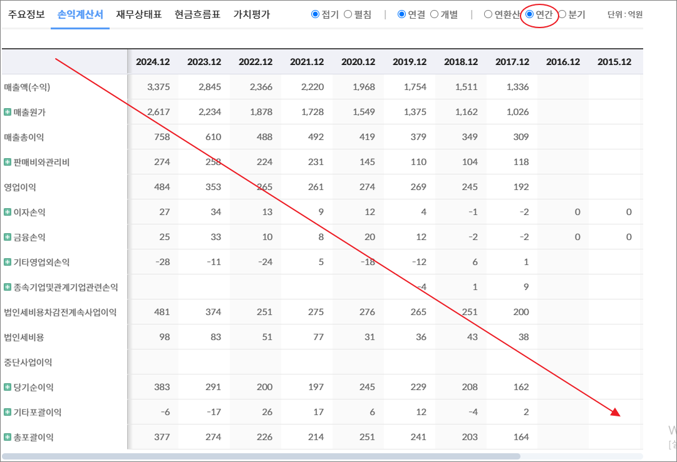
기타영업외손익 | -28 | -11 | -24 | 5 | -18 | -12 | 6 | 1
종속기업및관계기업관련손익 |  |  |  |  |  | -4 | 1 | 9
법인세비용차감전계속사업이익 | 481 | 374 | 251 | 275 | 276 | 265 | 251 | 200
법인세비용 | 98 | 83 | 51 | 77 | 31 | 36 | 43 | 38
중단사업이익
당기순이익 | 383 | 291 | 200 | 197 | 245 | 229 | 208 | 162
기타포괄이익 | -6 | -17 | 26 | 17 | 6 | 12 | -4 | 2
총포괄이익 | 377 | 274 | 226 | 214 | 251 | 241 | 203 | 164

출처 : 대한민국 NO1 가치투자포털 아이투자
https://itooza.com/stats/251970/2/31

연간재무
 | 2024.12 | 2023.12 | 2022.12 | 2021.12 | 2020.12 | 2019.12 | 2018.12 | 2017.12 | 2016.12 | 2015.12 | 2014.12 | 2013.12 | 2012.12
*순현금자산 | 940 | 916 | 850 | 682 | 823 | 836 | 33 | 28 | 0 | 0 | 0 | 0 | 0
유동자산 | 1,962 | 1,794 | 1,606 | 1,430 | 1,562 | 1,717 | 541 | 496
당좌자산 | 1,317 | 1,392 | 1,260 | 1,031 | 1,242 | 1,390 | 362 | 444
현금및현금성자산 | 324 | 263 | 259 | 175 | 133 | 147 | 73 | 179
단기금융자산 | 501 | 646 | 648 | 515 | 694 | 927 | 81 | 63
당기손익-공정가치측정금융자산 | 441 | 243 | 196 | 274 | 259 | 260 | 103
매출채권및기타채권 | 482 | 467 | 338 | 324 | 280 | 301 | 203 | 199
재고자산 | 204 | 159 | 150 | 125 | 61 | 67 | 76 | 52
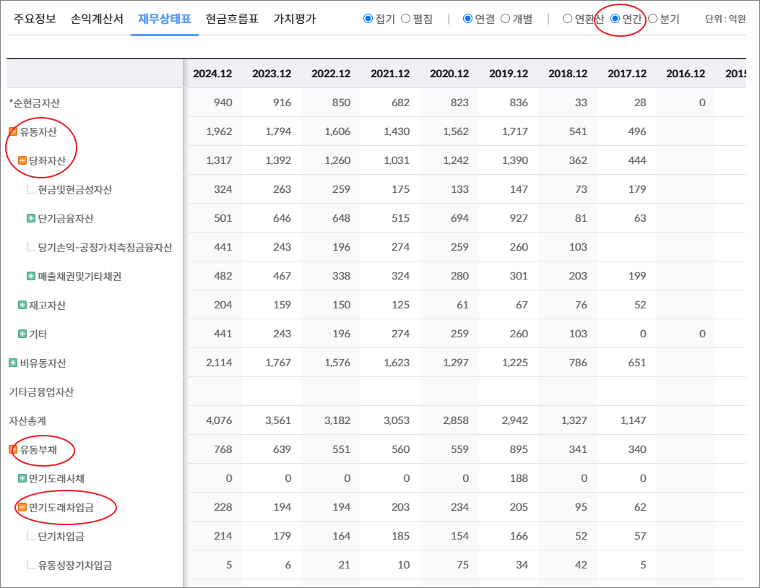
기타 | 441 | 243 | 196 | 274 | 259 | 260 | 103 | 0 | 0 | 0 | 0 | 0 | 0
비유동자산 | 2,114 | 1,767 | 1,576 | 1,623 | 1,297 | 1,225 | 786 | 651
기타금융업자산
자산총계 | 4,076 | 3,561 | 3,182 | 3,053 | 2,858 | 2,942 | 1,327 | 1,147
유동부채 | 768 | 639 | 551 | 560 | 559 | 895 | 341 | 340
만기도래사채 | 0 | 0 | 0 | 0 | 0 | 188 | 0 | 0
만기도래차입금 | 228 | 194 | 194 | 203 | 234 | 205 | 95 | 62
단기차입금 | 214 | 179 | 164 | 185 | 154 | 166 | 52 | 57
유동성장기차입금 | 5 | 6 | 21 | 10 | 75 | 34 | 42 | 5
기타 | 9 | 8 | 8 | 8 | 6 | 5 | 0 | 0 | 0 | 0 | 0 | 0 | 0
매입채무및기타채무 | 458 | 379 | 306 | 308 | 256 | 264 | 214 | 235
기타 | 82 | 66 | 51 | 49 | 68 | 238 | 33 | 43 | 0 | 0 | 0 | 0 | 0
비유동부채 | 101 | 45 | 54 | 99 | 65 | 185 | 165 | 189
회사채
장기차입금 | 71 | 21 | 37 | 54 | 22 | 94 | 118 | 142
장기충당부채
장기매입채무및기타채무 | 2 | 2 | 2 | 1 | 2 | 1 | 1 | 1
이연법인세부채 |  | 0 |  |  |  | 50 | 22 | 31
기타 | 28 | 22 | 15 | 44 | 41 | 40 | 24 | 14 | 0 | 0 | 0 | 0 | 0
기타금융업부채
*이자발생부채 | 305 | 220 | 237 | 270 | 260 | 491 | 213 | 204
부채총계 | 869 | 684 | 605 | 659 | 624 | 1,080 | 506 | 529
지배주주지분 | 2,654 | 2,381 | 2,105 | 1,935 | 1,776 | 1,444 | 821 | 618
비지배주주지분 | 552 | 496 | 473 | 459 | 459 | 418
자본총계 | 3,206 | 2,877 | 2,578 | 2,394 | 2,234 | 1,862 | 821 | 618

출처 : 대한민국 NO1 가치투자포털 아이투자
https://itooza.com/stats/251970/1/31

Sheet6
전체 | 연간 | 분기
주요재무정보 | 연간
 | Dec-20 | Dec-21 | Dec-22 | Dec-23 | Dec-24 | 2025/12(E) | 2026/12(E) | 2027/12(E) | *전체부터 드래그 해서 붙여넣기
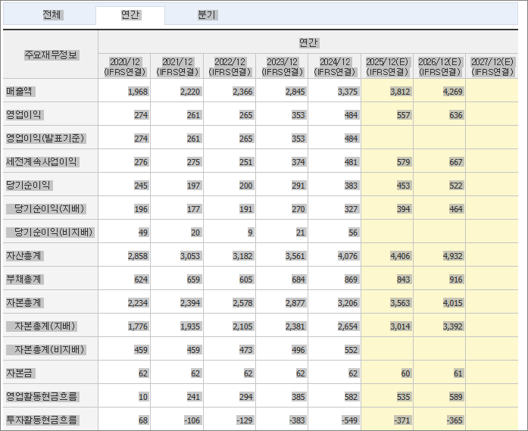
 | (IFRS연결) | (IFRS연결) | (IFRS연결) | (IFRS연결) | (IFRS연결) | (IFRS연결) | (IFRS연결) | (IFRS연결)
매출액 | 1,968 | 2,220 | 2,366 | 2,845 | 3,375 | 3,812 | 4,269
영업이익 | 274 | 261 | 265 | 353 | 484 | 557 | 636
영업이익(발표기준) | 274 | 261 | 265 | 353 | 484
세전계속사업이익 | 276 | 275 | 251 | 374 | 481 | 579 | 667
당기순이익 | 245 | 197 | 200 | 291 | 383 | 453 | 522
당기순이익(지배) | 196 | 177 | 191 | 270 | 327 | 394 | 464
당기순이익(비지배) | 49 | 20 | 9 | 21 | 56
자산총계 | 2,858 | 3,053 | 3,182 | 3,561 | 4,076 | 4,406 | 4,932
부채총계 | 624 | 659 | 605 | 684 | 869 | 843 | 916
자본총계 | 2,234 | 2,394 | 2,578 | 2,877 | 3,206 | 3,563 | 4,015
자본총계(지배) | 1,776 | 1,935 | 2,105 | 2,381 | 2,654 | 3,014 | 3,392
자본총계(비지배) | 459 | 459 | 473 | 496 | 552
자본금 | 62 | 62 | 62 | 62 | 62 | 60 | 61
영업활동현금흐름 | 10 | 241 | 294 | 385 | 582 | 535 | 589
투자활동현금흐름 | 68 | -106 | -129 | -383 | -549 | -371 | -365
재무활동현금흐름 | -91 | -131 | -78 | 2 | 25 | -67 | -62
CAPEX | 207 | 272 | 83 | 281 | 489 | 292 | 320
FCF | -197 | -32 | 212 | 104 | 93 | 237 | 269
이자발생부채 | 260 | 270 | 237 | 220 | 305
영업이익률 | 13.92 | 11.76 | 11.19 | 12.4 | 14.34 | 14.62 | 14.9
순이익률 | 12.45 | 8.89 | 8.47 | 10.24 | 11.36 | 11.89 | 12.22
ROE(%) | 12.15 | 9.56 | 9.47 | 12.03 | 12.99 | 13.92 | 14.48
ROA(%) | 8.45 | 6.68 | 6.43 | 8.64 | 10.04 | 10.69 | 11.17
부채비율 | 27.92 | 27.55 | 23.46 | 23.79 | 27.12 | 23.66 | 22.82
자본유보율 | 2,846.46 | 3,102.53 | 3,377.10 | 3,741.59 | 4,184.98
EPS(원) | 1,577 | 1,430 | 1,543 | 2,177 | 2,637 | 3,181 | 3,739
PER(배) | 9.98 | 11.82 | 10.66 | 11 | 16.49 | 15.47 | 13.16
BPS(원) | 14,660 | 15,974 | 17,379 | 19,205 | 21,409 | 24,312 | 27,354
PBR(배) | 1.07 | 1.06 | 0.95 | 1.25 | 2.03 | 2.02 | 1.8
현금DPS(원) | 430 | 350 | 360 | 380 | 420 | 512 | 543
현금배당수익률 | 2.73 | 2.07 | 2.19 | 1.59 | 0.97 | 1.04 | 1.1
현금배당성향(%) | 22.74 | 23.91 | 22.79 | 17.46 | 15.92 | 16.11 | 14.53
발행주식수(보통주) | 12,400,000 | 12,400,000 | 12,400,000 | 12,400,000 | 12,400,000

